상품제안서
구름모양 메모잇 중(제작형) | 상품코드: S05298

 |  |  |  |  |  |  | 02-713-8555 | www.synergygift.co.kr
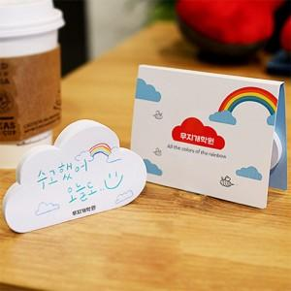

【상세/제작정보】 | 달콤함 미소와 유쾌함이 가득할 따뜻한 하루 하루를 구름메모잇과 함께

【인쇄/포장옵션】 | 풀칼라 / OPP(비닐)

【공급단가】 | 수량 | 1,000~ | 2,000~ | 3,000~ | 5,000~ | 10,000~
*VAT별도 | 20매 | 545원 | 485원 | 445원 | 415원 | 375원
 | 30매 | 645원 | 590원 | 545원 | 495원 | 455원
 | 50매 | 835원 | 770원 | 720원 | 650원 | 600원

【상품 URL】 | https://www.synergygift.co.kr:443/src/goods_detail.php?gdno=5640

